Respuestas de formulario 1
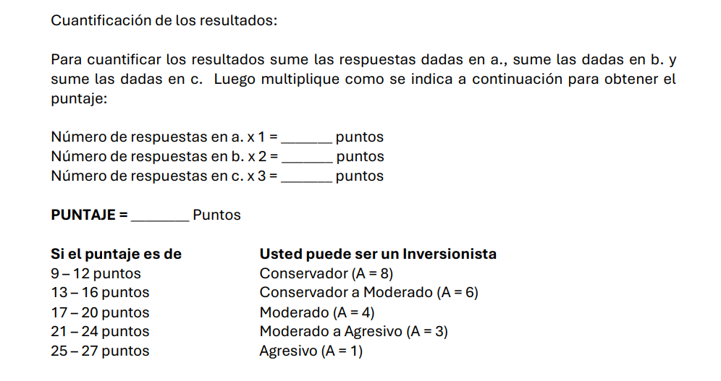
Marca temporal | 1. Justo 60 días después de Usted haber hecho una inversión, el precio de ésta cae el 20%. Asumiendo que ninguno de los factores fundamentales de la economía ha cambiado, ¿Usted qué haría? | Column 13 | 2.A. ¿Qué haría Usted si el objetivo estuviera cinco años más adelante? | Column 14 | 2.B. ¿Qué haría Usted si el objetivo estuviera quince años más adelante? | Column 15 | 2.C. ¿Qué haría Usted si el objetivo estuviera treinta años más adelante? | Column 16 | 3. El valor de su inversión en el fondo de pensiones voluntarias se dispara el 25% al poco tiempo de Usted haber hecho un depósito inicial importante. De nuevo los fundamentales no han cambiado. ¿Qué haría Usted? | Column 17 | 4. Usted espera retirarse dentro de quince años y está ahorrando para cuando llegue ese día. ¿Qué opción tomaría Usted? | Column 18 | 4. Usted espera retirarse dentro de quince años y está ahorrando para cuando llegue ese día. ¿Qué opción tomaría Usted? 2 | Column 19 | 5. Usted acaba de ganarse un tremendo premio. Pero ¿cuál? Esto depende del que Usted escoja | Column 20 | 5. Usted acaba de ganarse un tremendo premio. Pero ¿cuál? Esto depende del que Usted escoja 2 | Column 21 | 6. Se le acaba de presentar una excelente oportunidad de inversión, pero Usted no tiene en este momento dinero para participar de ésta. Por lo tanto, Usted tiene que ir al banco a pedir dinero prestado si quiere hacer la inversión. Sobre la perspectiva de | Column 22 | 7. La compañía donde Usted trabaja está vendiéndole acciones a los empleados. En tres años la gerencia de la empresa espera haber crecido tanto que la compañía podrá ser inscrita en la Bolsa de Valores. Durante esos tres años Usted no puede vender las ac | Column 23 | a | b | c | puntaje a | puntaje b | puntaje c | Puntaje Persona | Column 31 | A2
3/14/2026 | No hace nada y espera que la inversión se recupere | b | Vender | a | Vender | a | Vender | a | Se quedaría quieto, esperando valorizaciones adicionales | b | b. Invierte en un fondo que invierte el 50% en bonos y el otro 50% en acciones. Esto con el fin de obtener algún crecimiento en su capital, pero con la protección que otorga la inversión en bonos. | b | Invierte en un fondo que invierte el 50% en bonos y el otro 50% en acciones. Esto con el fin de obtener algún crecimiento en su capital, pero con la protección que otorga la inversión en bonos. |  | $2.000.000 en efectivo | a | $2.000.000 en efectivo |  | Quizás sí lo tomaría | b | El equivalente a dos meses de su salario | b | 4 | 5 | 0 | 4 | 10 | 0 | 14 | Conservador a Moderado (A = 6) | 6
3/14/2026 | No hace nada y espera que la inversión se recupere | b | No hace nada | b | Vender | a | Vender | a | Se quedaría quieto, esperando valorizaciones adicionales | b | a. Invierte en un fondo a la vista muy seguro, sacrificando ganancias importantes, pero asegurando el principal invertido | a | Invierte en un fondo a la vista muy seguro, sacrificando ganancias importantes, pero asegurando el principal invertido |  | Una ganancia de $5.000.000 con una probabilidad del 50% | b | Una ganancia de $5.000.000 con una probabilidad del 50% |  | Quizás sí lo tomaría | b | El equivalente a dos meses de su salario | b | 3 | 6 | 0 | 3 | 12 | 0 | 15 | Conservador a Moderado (A = 6) | 6
3/14/2026 | Compra más. Si antes de que el precio cayera era una buena inversión, ahora | c | No hace nada | b | Compra más | c | Compra más | c | Se quedaría quieto, esperando valorizaciones adicionales | b | b. Invierte en un fondo que invierte el 50% en bonos y el otro 50% en acciones. Esto con el fin de obtener algún crecimiento en su capital, pero con la protección que otorga la inversión en bonos. | b | Invierte en un fondo que invierte el 50% en bonos y el otro 50% en acciones. Esto con el fin de obtener algún crecimiento en su capital, pero con la protección que otorga la inversión en bonos. |  | $2.000.000 en efectivo | a | $2.000.000 en efectivo |  | Quizás sí lo tomaría | b | El equivalente a dos meses de su salario | b | 1 | 5 | 3 | 1 | 10 | 9 | 20 | Moderado (A = 4) | 4
3/14/2026 | Compra más. Si antes de que el precio cayera era una buena inversión, ahora | c | Compra más | c | Compra más | c | Compra más | c | Se quedaría quieto, esperando valorizaciones adicionales | b | Invierte en un fondo de crecimiento agresivo. En un fondo como estos las perspectivas de crecimiento en un horizonte de 10 años son impresionantes, pero por su alto riesgo es posible que durante el año se presenten fuertes fluctuaciones. | c | Invierte en un fondo de crecimiento agresivo. En un fondo como estos las perspectivas de crecimiento en un horizonte de 10 años son impresionantes, pero por su alto riesgo es posible que durante el año se presenten fuertes fluctuaciones. |  | Una ganancia de $5.000.000 con una probabilidad del 50% | b | Una ganancia de $5.000.000 con una probabilidad del 50% |  | Quizás sí lo tomaría | b | El equivalente a cuatro meses de su salario | c | 0 | 3 | 6 | 0 | 6 | 18 | 24 | Moderado a Agresivo (A = 3) | 3
3/14/2026 | Vender para evitar mayores pérdidas e intentar con otra inversión | a | Compra más | c | No hace nada | b | No hace nada | b | Se quedaría quieto, esperando valorizaciones adicionales | b | b. Invierte en un fondo que invierte el 50% en bonos y el otro 50% en acciones. Esto con el fin de obtener algún crecimiento en su capital, pero con la protección que otorga la inversión en bonos. | b | Invierte en un fondo que invierte el 50% en bonos y el otro 50% en acciones. Esto con el fin de obtener algún crecimiento en su capital, pero con la protección que otorga la inversión en bonos. |  | Una ganancia de $15.000.000 con una probabilidad del 20% | c | Una ganancia de $15.000.000 con una probabilidad del 20% |  | Quizás sí lo tomaría | b | El equivalente a dos meses de su salario | b | 1 | 6 | 2 | 1 | 12 | 6 | 19 | Moderado (A = 4) | 4
3/14/2026 | No hace nada y espera que la inversión se recupere | b | No hace nada | b | Vender | a | Vender | a | Retiraría el dinero del fondo asegurando la ganancia | a | b. Invierte en un fondo que invierte el 50% en bonos y el otro 50% en acciones. Esto con el fin de obtener algún crecimiento en su capital, pero con la protección que otorga la inversión en bonos. | b | Invierte en un fondo que invierte el 50% en bonos y el otro 50% en acciones. Esto con el fin de obtener algún crecimiento en su capital, pero con la protección que otorga la inversión en bonos. |  | Una ganancia de $5.000.000 con una probabilidad del 50% | b | Una ganancia de $5.000.000 con una probabilidad del 50% |  | Quizás sí lo tomaría | b | El equivalente a dos meses de su salario | b | 3 | 6 | 0 | 3 | 12 | 0 | 15 | Conservador a Moderado (A = 6) | 6

 |  |  |  |  |  |  |  |  |  |  |  |  |  |  |  |  |  |  |  |  |  |  |  |  |  |  |  | 9 | 12 | Conservador (A = 8)
 |  |  |  |  |  |  |  |  |  |  |  |  |  |  |  |  |  |  |  |  |  |  |  |  |  |  |  | 13 | 16 | Conservador a Moderado (A = 6)
 |  |  |  |  |  |  |  |  |  |  |  |  |  |  |  |  |  |  |  |  |  |  |  |  |  |  |  | 17 | 20 | Moderado (A = 4)
 |  |  |  |  |  |  |  |  |  |  |  |  |  |  |  |  |  |  |  |  |  |  |  |  |  |  |  | 21 | 24 | Moderado a Agresivo (A = 3)
 |  |  |  |  |  |  |  |  |  |  |  |  |  |  |  |  |  |  |  |  |  |  |  |  |  |  |  | 25 | 27 | Agresivo (A = 1)

